정반데이터
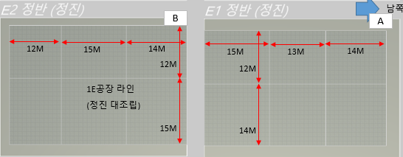
정반명 | 가능중량 | 가로 | 세로
A | 140 | 42 | 28
B | 140 | 41 | 29

